作成手順
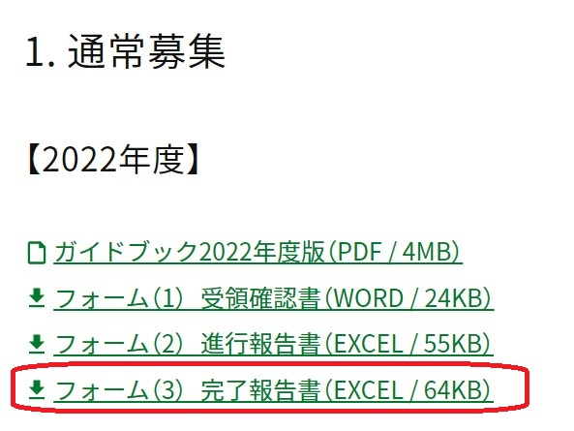
 | 2023年度 完了報告書 作成手順
■ | はじめに
 | 事業実施につきまして、大変お疲れ様でした。 助成事業の完了にあたり、本ファイルを使用して完了報告書と収支計算書（赤色のタブシート）をご提出お願いいたします。 シート「完了報告書」とシート「収支計算書」の 一部セルには関数が設定されており、自動計算されるよう連動しています。 そのため、グレー等に色がついているセルには入力しないでください。
 | シート「【記載例】完了報告書」「【記載例】返還見込み有り」「【記載例】返還見込み無し」は具体例として適宜ご参照ください。
 | その他、事業の完了については事業実施ガイドブック（2022年度17～18ページ）をご参照ください。
 | ※海と日本PROJECT助成事業は事業実施ガイドブック（2022年度10～11ページ）をご参照ください。

■ | シート: 完了報告書 →印刷、押印してご提出ください
 | シート内記載の赤字に注意して作成を進めてください。 金額セルはシート「収支計算書」と連動しておりますので、 シート「完了報告書」では金額以外の文字内容の入力をお願い致します。 金額についてはシート「収支計算書」で入力いただきますと自動で反映されます。

■ | シート: 収支計算書 →印刷してご提出ください
 | シート内記載のコメントや注意事項を確認しながら進めてください。 ※赤枠のセルが入力欄です。セルG15～G26は必要に応じて入力してください。 ※グレー等に色がついているセルには入力しないでください（関数が入力されており、自動計算されます）。 セルD3に入力する助成事業の補助率は助成契約書の「記3」に記載されています。 助成金の算出について： 日本財団助成金 = 事業費総額 × 補助率 ＝ ◆◆◆◆円（千円未満切り捨て） ※助成契約書記載の助成金額が上限額です。
 | なお、作成の際は、下図の順番で入力を進めると自動計算がスムーズです。
 | 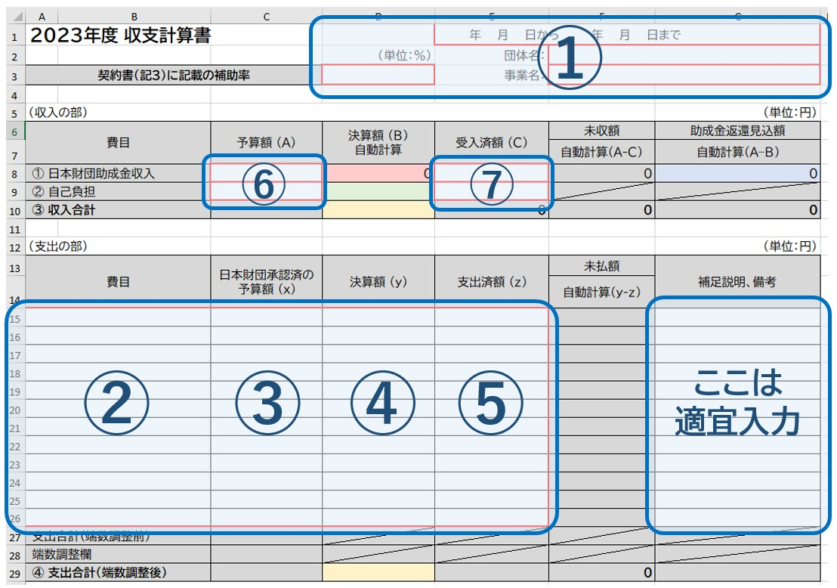
■ | 万が一関数が壊れてしまった場合
 | お手数ですが改めて公式サイトより本データをダウンロードしてご対応ください。
 | また、関数が入っていないフォームで作業されたい場合は別途お問合せください。

完了報告書 ※提出必須
助成事業完了報告書
日本財団 会長 笹川 陽平 殿
 |  |  |  |  | 報告日付：○○○○年○月○日

 |  |  |  |  | 事業ID：助成契約書に記載の10桁のID
 |  |  |  |  | 事業名：助成契約書に記載の名称
 |  |  |  |  | 団体名：団体の正式名称
 |  |  |  |  | 代表者名：代表者 氏名 印
 |  |  |  |  | TEL：○○○-○○○-○○○○
 |  |  |  |  | 事業完了日：○○○○年○月○日
■契約時
事業費総額 | ： |  | 円
自己負担額 | ： | 0 | 円
助成金額 | ： | 0 | 円 | ■箇所は「収支計算書」より自動転記

■事業完了時
事業費総額 | ： |  | 円 | 収支計算書の黄のセルの値
自己負担額 | ： |  | 円 | 収支計算書の緑のセルの値
助成金額 | ： | 0 | 円 | 収支計算書の赤のセルの値。千円未満は切捨
助成金返還見込額 | ： | 0 | 円 | （収支計算書の青のセルの値）

1.事業内容
助成契約書記載の事業内容（予定）と、事業完了時の事業内容（実績）を対照可能とするため、助成契約書と一緒に綴じている「事業計画」の事業内容欄を転記した上、体裁を変えずに結果を記入してください。 なお、事業内容を複数設定している場合は、各事業内容ごとの完了時の実績を個別に記入してください。事業内容が４つ以上ある場合は、一つの事業内容ボックスに複数ご記載頂いて構いません。

■事業内容1
(1)助成契約書記載の事業内容（予定） |  |  |  | (2)事業完了時の事業内容（実績）

(3)成功したこととその要因
事業を実施し成功したことと、その理由を記載してください。

(4)失敗したこととその要因
契約時に予定したとおりに事業を実施できなかった場合は、実施できなかった理由を記載してください。

(5)事業内容詳細
上記「(2)事業完了時の事業内容（実績）」の詳細について、ご記載ください。別途報告書を作成されている場合は、それを添付いただければ省略可能です。

■事業内容2
(1)契約時の事業内容 |  |  |  | (2)事業内容の実施(完了)状況

(3)成功したこととその要因

(4)失敗したこととその要因

(5)事業内容詳細

■事業内容3
(1)契約時の事業内容 |  |  |  | (2)事業内容の実施(完了)状況

(3)成功したこととその要因

(4)失敗したこととその要因

(5)事業内容詳細

■事業内容4
(1)契約時の事業内容 |  |  |  | (2)事業内容の実施(完了)状況

(3)成功したこととその要因

(4)失敗したこととその要因

(5)事業内容詳細

2.契約時事業目標の達成状況：

(1)助成契約書記載の目標
助成契約書と一緒に綴じている「事業計画」の目標欄の内容を転記してください。

文字数チェック欄が「OK」となっていることをご確認ください。

(2)目標の達成状況［700文字以内］
入力文字数 | 71 | 文字数チェック | OK
事業完了後の目標達成状況を700文字以内で明記してください。 ※目標を複数設定している場合は、各目標ごとの達成状況を個別に記入してください。 |  |  |  |  |  | ※700文字を越えたら
 |  |  |  |  |  | 文字数チェック欄に「700文字を越えています。700文字以内になるようご調整ください。」と表示され
 |  |  |  |  |  | 入力のセルが赤色になるようにしています。

3.事業実施によって得られた成果
事業完了後、事業成果が実現するまでにある程度の時間を要する場合、実現すると見込まれる事業成果は 「****年**月頃に*****が*****になっていると見込まれる」のかを記載して下さい。 複数年計画がある場合、複数年計画の 「****年**月頃に*****が*****になっていることを目指す」のかを、 最終目標（中長期目標）として記載して下さい。 施設や機器整備した場合、整備した数年後に見込まれる成果（例えば2年後、3年後）を設定し、 「****年**月頃に*****が*****になっていると見込まれる」かを、中長期目標として記載して下さい。

4.活動を通じて明らかになった新たな課題と対応案

5.事業成果物
(1)助成契約書記載の成果物名称 |  |  |  | (2)事業完了時の成果物名称
助成契約書記載の成果物名称を転記してください。 |  |  |  | 実際に作成した成果物の名称を記載してください。 ※チラシ、ポスター等の印刷物については 作成枚数を追記いただけますようお願いいたします。

(3)未作成となった要因
契約時の事業成果物で作成していないものがある場合は理由を記載してください。

(4)成果物を登録したウェブサイトのURL
成果物の登録方法については、こちらをご確認ください→ https://www.nippon-foundation.or.jp/app/uploads/2019/03/gra_gui_01-1.pdf （なお、事情により、公開が困難な成果物に関しては、表紙のアップロードをお願いいたします。） 上記で登録したURLをご記載ください。

【記載例】完了報告書
助成事業完了報告書
日本財団 会長 笹川 陽平 殿
 |  |  |  |  | 報告日付：○○○○年○月○日
進行報告書とは宛名が異なります。
団体の公印の押印がないと再提出になります。
ご注意ください。
 |  |  |  |  | 事業ID：助成契約書に記載の10桁のID
 |  |  |  |  | 事業名：助成契約書に記載の名称
 |  |  |  |  | 団体名：団体の正式名称
進行報告書とは
差出人が異なります。
 |  |  |  |  | 代表者名：代表者 氏名 印
 |  |  |  |  | TEL：○○○-○○○-○○○○
 |  |  |  |  | 事業完了日：○○○○年○月○日
①全取引の履行を確認後、請求書を受理した日
②収支計算書の完了日付と合致させてください
■契約時
事業費総額 | ： | 3,000,000 | 円
自己負担額 | ： | 600,000 | 円
助成金額 | ： | 2,400,000 | 円 | ■箇所は【フォーム】収支計算書より自動転記

■事業完了時
事業費総額 | ： | 3,001,234 | 円 | 収支計算書の黄のセルの値
自己負担額 | ： | 601,234 | 円 | 収支計算書の緑のセルの値
助成金額 | ： | 2,400,000 | 円 | 収支計算書の赤のセルの値。千円未満は切捨
助成金返還見込額 | ： | 0 | 円 | （収支計算書の青のセルの値）

1.事業内容
助成契約書記載の事業内容（予定）と、事業完了時の事業内容（実績）を対照可能とするため、助成契約書と一緒に綴じている「事業計画」の事業内容欄を転記した上、体裁を変えずに結果を記入してください。 なお、事業内容を複数設定している場合は、各事業内容ごとの完了時の実績を個別に記入してください。

助成契約書記載の事業内容（予定）の実施状況を確認するため、以下の2点にご注意ください。
①
助成契約書と一緒に綴じている「事業計画」の事業内容欄の体裁を変更しないでください。
予定と実績に差異がある場合は、(2)事業完了時の事業内容（実績）欄の右記青字部分のみ更新してください。
②
予定していた事業を実施できなかった場合（もしくは、規模を縮小した場合）はその理由を(4)「失敗したこととその要因」欄にご記入ください。
■事業内容1
(1)助成契約書記載の事業内容（予定） |  |  |  | (2)事業完了時の事業内容（実績）
【記入例】 1．多職種による事例検討会 (1)時期：20xx年4月10日、11日、12日 (2)場所：東京都港区、渋谷区、台東区 (3)参加者：160 名（医療従事者、相談支援専門員、教育関係者） (4)内容：事例報告、意見交換 |  |  |  | 【記入例】 1．多職種による事例検討会 (1)時期：20xx年5月31日 (2)場所：東京都港区 (3)参加者：200 名（医療従事者、相談支援専門員、教育関係者） (4)内容：事例報告、意見交換

(3)成功したこととその要因
事業を実施し成功したことと、その理由を記載してください。 【記入例】検討会の実施により○○○○○について広く周知することができた。

(4)失敗したこととその要因
契約時に予定したとおりに事業を実施できなかった場合は、実施できなかった理由を記載してください。 【記入例】3ヵ所(3回)行う計画だったが、会場を確保できず1カ所(1回)のみの開催となった。

(5)事業内容詳細
上記「(2)事業完了時の事業内容（実績）」の詳細について、ご記載ください。別途報告書を作成されている場合は、それを添付いただければ省略可能です。 【記入例】別添の事業報告書を参照

■事業内容2
(1)契約時の事業内容 |  |  |  | (2)事業内容の実施(完了)状況
【記入例】 2. 地域交流イベントの実施 (1)時期：20xx年7月20日 (2)場所：東京都港区 (3)参加者：200 名（医療的ケア児、家族、ボランティア、一般参加者等） (4)内容：関係団体の活動発表、地域企業の協賛によるワークショップ等 |  |  |  | 【記入例】 2. 地域交流イベントの実施 (1)時期：2019年7月20日 (2)場所：東京都港区 (3)参加者：250 名（医療的ケア児、家族、ボランティア、一般参加者等） (4)内容：関係団体の活動発表、地域企業の協賛によるワークショップ

(3)成功したこととその要因
【記入例】予定より50名多く動員できた。

(4)失敗したこととその要因
【記入例】無し

(5)事業内容詳細
【記入例】別添の事業報告書を参照

■事業内容3
(1)契約時の事業内容 |  |  |  | (2)事業内容の実施(完了)状況

(3)成功したこととその要因

(4)失敗したこととその要因

(5)事業内容詳細

■事業内容4
(1)契約時の事業内容 |  |  |  | (2)事業内容の実施(完了)状況

(3)成功したこととその要因

(4)失敗したこととその要因

(5)事業内容詳細

2.契約時事業目標の達成状況：

(1)助成契約書記載の目標
助成契約書と一緒に綴じている「事業計画」の目標欄の内容を転記してください。 【記入例】 1.多職種による事例検討会 ・参加者同士による連携事例数の増加 検討会開始前と比較し 30％増（参加者ヒアリングにて調査） 2. 地域交流イベントの実施 ・参加者のうち新規参加家族数 10 家族以上 ・一般参加者 参加者全体の 30％以上 ・参加者の満足度 80％以上（参加者アンケートにて調査） 3. 家族向け小冊子の作成配布 ・配布協力先：20ヶ所 ・冊子による相談件数、イベント来場件数 50 件以上

文字数チェック欄が「OK」となっていることをご確認ください。

※700文字を越えたら文字数チェック欄に「700文字を越えています。700文字以内になるようご調整ください。」と表示され入力のセルが赤色になるようにしています。

(2)目標の達成状況［700文字以内］
入力文字数 | 158 | 文字数チェック | OK
事業完了後の目標達成状況を700文字以内で明記してください。 ※目標を複数設定している場合は、各目標ごとの達成状況を個別に記入してください。 【記入例】 1の達成状況：参加者同士による連携事例数の増加 検討会開始前と比較し 45％増となった 2の達成状況：yyy となった。 3の達成状況：zzz であった。･･･

3.事業実施によって得られた成果
事業完了後、事業成果が実現するまでにある程度の時間を要する場合、実現すると見込まれる事業成果は 「****年**月頃に*****が*****になっていると見込まれる」のかを記載して下さい。 複数年計画がある場合、複数年計画の 「****年**月頃に*****が*****になっていることを目指す」のかを、 最終目標（中長期目標）として記載して下さい。 施設や機器整備した場合、整備した数年後に見込まれる成果（例えば2年後、3年後）を設定し、 「****年**月頃に*****が*****になっていると見込まれる」かを、中長期目標として記載して下さい。

4.活動を通じて明らかになった新たな課題と対応案

5.事業成果物
(1)助成契約書記載の成果物名称 |  |  |  | (2)事業完了時の成果物名称
助成契約書記載の成果物名称を転記してください。 【記入例】 ・PR動画20本 ・チラシ、ポスター ・報告書 |  |  |  | 実際に作成した成果物の名称を記載してください。 ※チラシ、ポスター等の印刷物については 作成枚数を追記いただけますようお願いいたします。 【記入例】 ・PR動画20本 ・報告書 ・うちわ 500本 ・Tシャツ 500枚 ・会報(冊子) 500部 ・新聞掲載記事

(3)未作成となった要因
契約時の事業成果物で作成していないものがある場合は理由を記載してください。 【記入例】 SNSで広報活動を行ったため、チラシとポスターは作成しなかった。

(4)成果物を登録したウェブサイトのURL
成果物の登録方法については、こちらをご確認ください→https://www.nippon-foundation.or.jp/app/uploads/2019/03/gra_gui_01-1.pdf （なお、事情により、公開が困難な成果物に関しては、表紙のアップロードをお願いいたします。）（BPR変更後、変更） 上記で登録したURLをご記載ください。 【記入例】http://fields.canpan.info/report/detail/99999

【記載例】返還見込み有り
事業完了報告書の完了日付と合致させてください。
事業完了報告書の完了日付と合致させてください。
2023年度 収支計算書 （返還見込み有り） |  |  |  | 2023年 4月 1日から 2024年 3月 31日まで
 |  |  | （単位：％） | 団体名： | ○○○○○○○○○○○○
契約書（記3）に記載の補助率 |  |  | 80 | 事業名： | △△△△△△△△△△△△
助成契約書に記載された助成金額
助成金収入は、千円未満は切り捨て
日本財団から受領した助成金額
（収入の部） |  |  |  |  |  | （単位：円）
費目 |  | 予算額 (A) | 決算額 (B) 自動計算 | 受入済額 (C) | 未収額 | 助成金返還見込額
 |  |  |  |  | 自動計算(A-C) | 自動計算(A–B)
① 日本財団助成金収入 |  | 2,400,000 | 2,242,000 | 2,400,000 | 0 | 158,000
② 自己負担 |  | 600,000 | 560,700 | 560,700
③ 収入合計 |  | 3,000,000 | 2,802,700 | 2,960,700 | 0 | 158,000
助成契約書に記載された事業総額
（支出の部） |  |  |  |  |  | （単位：円）
費目 |  | 日本財団承認済の予算額 (x) | 決算額 (y) | 支出済額 (z) | 未払額 | 補足説明、備考
 |  |  |  |  | 自動計算(y-z) |  | 注意事項
諸謝金支出 |  | 997,380 | 430,000 | 430,000 |  | 事例研究会の開催数減少のため | ※契約書右下に『協力援助』と記載がある事業については、5万円以上の領収書のコピーを(領収書番号を記載の上)貼付してください。
費目は、団体で通常使用しているものをそのままお使いください。
旅費、交通費支出 |  | 500,000 | 490,000 | 490,000
印刷製本費支出 |  | 500,000 | 600,700 | 600,700
通信運搬費支出 |  | 340,000 | 510,000 | 510,000
会議費支出 |  | 660,000 | 772,000 | 0 | 772,000
事業期間内に予算を変更した場合は、変更後の予算額となりますが、総額の予算が変更となった場合は、助成契約時の予算を記入してください。（返還見込み額が変わるため）
未払い額がマイナス表記になっている場合、決算額 (y)または支出済額 (z)に誤入力がある可能性がございますので、入力内容を再確認ください。
 |  |  |  |  |  |  | ※領収書番号は本フォームの補足説明・備考欄にもご記載ください。

助成契約書に記載された事業総額

 |  |  |  |  |  |  | ※費目は契約時提出の収支予算書とそろえてご記載ください(団体で通常使用しているものをそのままお使いください)。

支出合計(端数調整前) |  | 2,997,380
端数調整欄 |  | 2,620
④ 支出合計(端数調整後) |  | 3,000,000 | 2,802,700 | 2,030,700 | 772,000

※助成金・負担金額の確定は監査終了後、当財団よりご連絡いたします。
※予算額に対し、決算額が下回った場合、助成金の返還が生じます。
例：助成契約時予算額の支出合計（事業費総額）が3,000,000円、決算額の支出合計（事業費総額）が2,802,700円、契約補助率が80%だった場合
2,802,700円×80%＝2,242,160円
→ 2,242,000円（千円未満切捨て）・・・・・・・助成金額
2,802,700円－2,242,000円＝ 560,700円・・・・・・・・・・・・自己負担金額

【返還見込額の発生有無】
返還見込額の発生
有り
※「有り」の場合は予算額に対し決算額が下回っているため、返還金が発生する可能性があります。

【一致確認】 ※NGが出た際は、入力が間違っているかもしれませんので該当項目を再確認してください。
予算額(A)③収入合計＝予算額 (x)④支出合計 |  |  | OK
決算額 (B)③収入合計＝決算額 (y)④支出合計 |  |  | OK
受入済額(C)③収入合計-助成金返還見込額＝ 支出済額(z)+未払額④支出合計 |  |  | OK

セルフチェック項目 （プルダウンで選択）

✔ | ① (収入の部)の予算額 (A)の①日本財団助成金収入と③収入合計は、 契約書に記載されている助成金額及び事業費総額と一致しているか。

✔ | ② (収入の部)の予算額(A)③収入合計と (支出の部)の日本財団承認済の予算額(x)④支出合計が一致しているか。

✔ | ③【一致確認】欄は全て「OK」であるか。

【記載例】返還見込み無し
事業完了報告書の完了日付と合致させてください。
2023年度 収支計算書 （返還見込み無し） |  |  |  | 2023年 4月 1日から 2024年 3月 31日まで
 |  |  | （単位：％） | 団体名： | ○○○○○○○○○○○○
契約書（記3）に記載の補助率 |  |  | 65 | 事業名： | △△△△△△△△△△△△
助成契約書に記載された助成金額
助成金収入は、千円未満は切り捨て
日本財団から受領した助成金額
（収入の部） |  |  |  |  |  | （単位：円）
費目 |  | 予算額 (A) | 決算額 (B) 自動計算 | 受入済額 (C) | 未収額 | 助成金返還見込額
 |  |  |  |  | 自動計算(A-C) | 自動計算(A–B)
① 日本財団助成金収入 |  | 2,400,000 | 2,400,000 | 2,400,000 | 0 | 0
② 自己負担 |  | 600,000 | 601,234 | 601,234
③ 収入合計 |  | 3,000,000 | 3,001,234 | 3,001,234 | 0 | 0
助成契約書に記載された事業総額
（支出の部） |  |  |  |  |  | （単位：円）
費目 |  | 日本財団承認済の予算額 (x) | 決算額 (y) | 支出済額 (z) | 未払額 | 補足説明、備考
 |  |  |  |  | 自動計算(y-z) |  | 注意事項
諸謝金支出 |  | 997,380 | 1,150,000 | 1,150,000 |  | 事例研究会の開催数減少のため | ※契約書右下に『協力援助』と記載がある事業については、5万円以上の領収書のコピーを(領収書番号を記載の上)貼付してください。
費目は、団体で通常使用しているものをそのままお使いください。
旅費、交通費支出 |  | 500,000 | 300,000 | 300,000
印刷製本費支出 |  | 500,000 | 601,234 | 601,234
通信運搬費支出 |  | 340,000 | 300,000 | 300,000
会議費支出 |  | 660,000 | 650,000 | 0 | 650,000
事業期間内に予算を変更した場合は、変更後の予算額となりますが、総額の予算が変更となった場合は、助成契約時の予算を記入してください。（返還見込み額が変わるため）
未払い額がマイナス表記になっている場合、決算額 (y)または支出済額 (z)に誤入力がある可能性がございますので、入力内容を再確認ください。
 |  |  |  |  |  |  | ※領収書番号は本フォームの補足説明・備考欄にもご記載ください。

助成契約書に記載された事業総額

 |  |  |  |  |  |  | ※費目は契約時提出の収支予算書とそろえてご記載ください(団体で通常使用しているものをそのままお使いください)。

支出合計(端数調整前) |  | 2,997,380
端数調整欄 |  | 2,620
④ 支出合計(端数調整後) |  | 3,000,000 | 3,001,234 | 2,351,234 | 650,000

※助成金・負担金額の確定は監査終了後、当財団よりご連絡いたします。
※予算額に対し、決算額が下回った場合、助成金の返還が生じます。

【返還見込額の発生有無】
返還見込額の発生
無し
※「有り」の場合は予算額に対し決算額が下回っているため、返還金が発生する可能性があります。

【一致確認】 ※NGが出た際は、入力が間違っているかもしれませんので該当項目を再確認してください。
予算額(A)③収入合計＝予算額 (x)④支出合計 |  |  | OK
決算額 (B)③収入合計＝決算額 (y)④支出合計 |  |  | OK
受入済額(C)③収入合計-助成金返還見込額＝ 支出済額(z)+未払額④支出合計 |  |  | OK

セルフチェック項目 （プルダウンで選択）

✔ | ① (収入の部)の予算額 (A)の①日本財団助成金収入と③収入合計は、 契約書に記載されている助成金額及び事業費総額と一致しているか。

✔ | ② (収入の部)の予算額(A)③収入合計と (支出の部)の日本財団承認済の予算額(x)④支出合計が一致しているか。

✔ | ③【一致確認】欄は全て「OK」であるか。

